1 Metodo e-NTU
EX1 SCAMBIATORE CALORE Contro-Corrente metodo e-NTU
Uno scambiatore di calore CC deve raffreddare una portata di olio tramite acqua

Dati | Valore
Coefficiente globale di scambio (U) | 500 | W/(m2 K)
Area di scambio (A) | 2 | m2
Portata Olio (mh) | 0.2 | kg/s
Calore specifico Olio (ctc) | 2100 | J/(kg K)
Temperatura Ingresso Olio (Tci) | 100 | C
Portata Acqua (mf) | 0.1 | kg/s
Calore specifico Acqua (ctf) | 4186 | J/(kg K)
Temperatura Ingresso Acqua (Tfi) | 20 | C

CALCOLI
Portata termica Olio Cc | 420 | W/K
Portata termica Acqua Cf | 418.6 | W/K
Cmin (acqua) | 418.6 | W/K
Cmax (olio) | 420 | W/K
Cr=Cmin/Cmax | 0.997 |  | Rapporto portate termiche

Possiamo calcolare il valore di NTU dalla definizione
NTU = U*A/Cmin | 2.39

Per scambiatori in controcorrente con Cr=1
e = NTU / (1 + NTU) | 0.70

Calore scambiato e temperature in uscita
Calore massimo (Qmax) | 33488 | W | Qmax= Cmin (Tci-Tfi)
Calore reale (Qreale) | 23606 | W | Qreale= e * Q_max
Temperatura uscita Acqua (Tfu) | 76.4 | C | Tfu= Tfi+Qr/Cf
Temperatura uscita Olio (Tcu) | 43.8 | C | Tcu= Tci-Qr/Cc

* Il valore di NTU si può ricavare anche dai diagrammi degli scambiatori
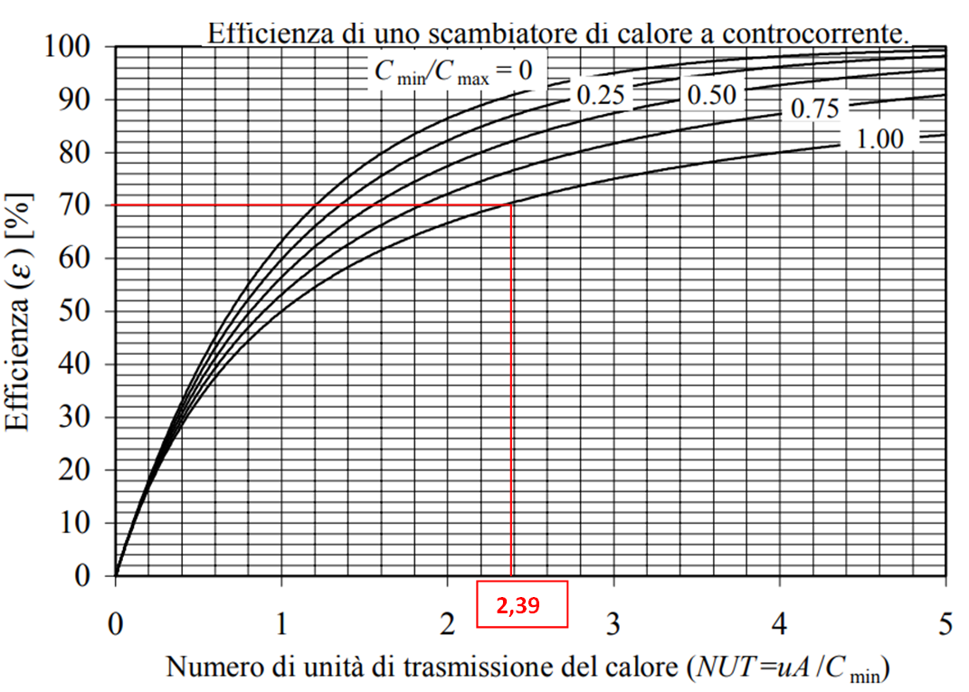

2 Metodo e-NTU
EX2 SCAMBIATORE CALORE Contro-Corrente metodo e-NTU
Uno scambiatore di calore CC deve raffreddare una portata di olio tramite acqua

Dati | Valore
Coefficiente globale di scambio (U) | 500 | W/(m2 K)
Efficienza scambiatore e | 0.8 | 80%%
Portata Olio (mc) | 0.2 | kg/s
Calore specifico Olio (ctc) | 2100 | J/(kg K)
Temperatura Ingresso Olio (Tci) | 100 | C
Portata Acqua (mf) | 0.1 | kg/s
Calore specifico Acqua (ctf) | 4186 | J/(kg K)
Temperatura Ingresso Acqua (Tfi) | 20 | C

CALCOLI
Portata termica Olio Cc | 420 | W/K
Portata termica Acqua Cf | 418.6 | W/K
Cmin (acqua) | 418.6 | W/K
Cmax (olio) | 420 | W/K
Cr=Cmin/Cmax | 0.997 |  | Rapporto portate termiche

Nota l'efficienza richiesta si ricava NTU
Per scambiatori in controcorrente con Cr=1
NTU= e / (1- e) | 4.000

Calcolo area di scambio A
Dalla definizione di NUT = U A / Cmin si ricava area di scambio
Area di scambio A | 3.35 | m2 | A = NUT Cmin /U

Calore scambiato e temperature in uscita
Calore massimo (Qmax) | 33488 | W | Qmax= Cmin (Tci-Tfi)
Calore reale (Qreale) | 26790 | W | Qreale= e * Q_max
Temperatura uscita Acqua (Tfu) | 84.0 | C | Tfu= Tfi+Qr/Cf
Temperatura uscita Olio (Tcu) | 36.2 | C | Tcu= Tci-Qr/Cc

* Il valore di NTU si può ricavare anche dai diagrammi degli scambiatori
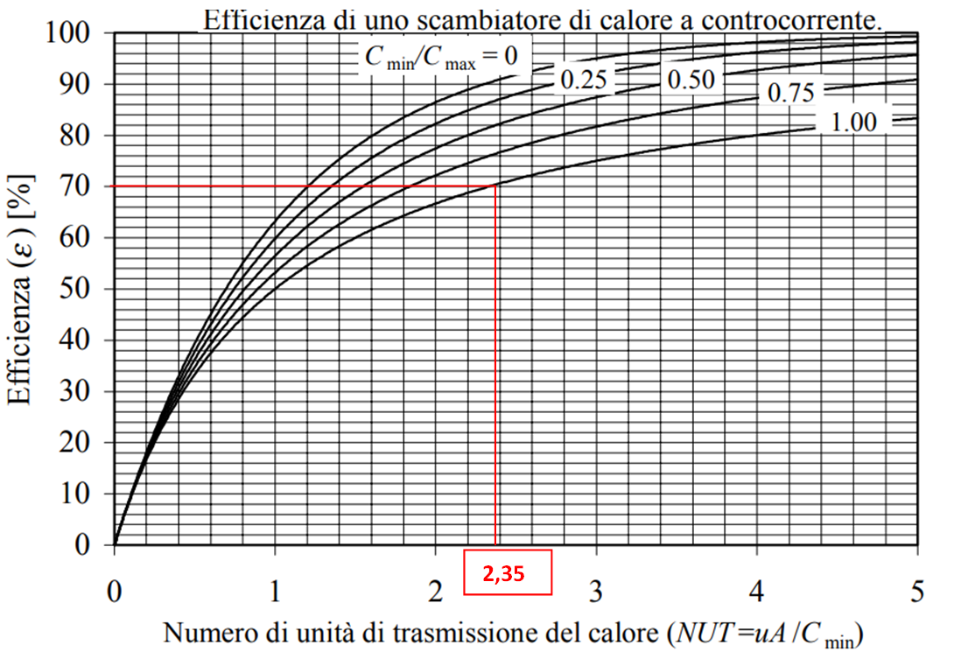

3 Metodo e-NTU
EX3 SCAMBIATORE CALORE Contro-Corrente metodo e-NTU
Uno scambiatore di calore CC deve raffreddare una portata di olio tramite acqua

Dati | Valore
Coefficiente globale di scambio (U) | 500 | W/(m2 K)
Portata Olio (mc) | 0.2 | kg/s
Calore specifico Olio (ctc) | 2100 | J/(kg K)
Temperatura Ingresso Olio (Tci) | 100 | C
Temperatura uscita Olio (Tcu) | 40 | C
Portata Acqua (mf) | 0.1 | kg/s
Calore specifico Acqua (ctf) | 4186 | J/(kg K)
Temperatura Ingresso Acqua (Tfi) | 20 | C

CALCOLI
Portata termica Olio Cc | 420 | W/K
Portata termica Acqua Cf | 418.6 | W/K
Cmin (acqua) | 418.6 | W/K
Cmax (olio) | 420 | W/K
Cr=Cmin/Cmax | 0.997 |  | Rapporto portate termiche

Calore massimo (Qmax) | 33488 | W | Qmax= Cmin (Tci-Tfi)
Calore reale ceduto dall'olio
Qr = mc ctc (Tci-Tcu) | 25200 | W
L'efficienza dello scambiatore vale
e = Qr/Qmax | 0.75 | 75%

Nota l'efficienza richiesta si ricava NTU
Per scambiatori in controcorrente con Cr=1
NTU= e / (1- e) | 3.041

Calcolo area di scambio A
Area di scambio A | 2.55 | m2 | A = NUT Cmin /U

Temperatura uscita Acqua (Tfu) | 80.2 | C | Tfu= Tfi+Qr/Cf

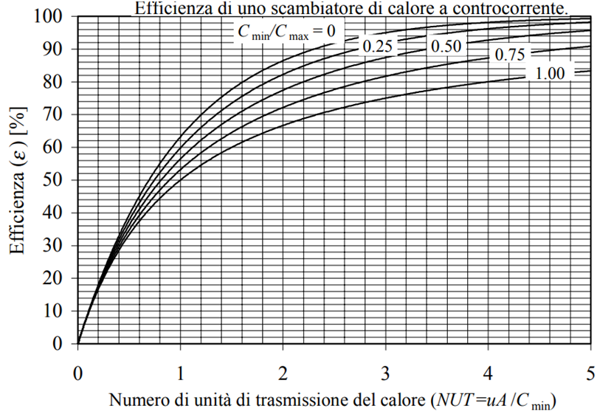

5 Metodo e-NTU
EX5 ECONOMIZZATORE CALDAIA A RECUPERO metodo e-NTU

In una caldaia a recupero (HRSG - Heat Recovery Steam Generator),
l'economizzatore è lo scambiatore in controcorrente che preriscalda l'acqua prima che entri nell'evaporatore.
Nota: in una caldaia reale, bisogna verificare che questa temperatura sia inferiore alla
temperatura di saturazione per evitare l'ebollizione nell'economizzatore

DATI FLUIDO CALDO (GAS DI SCARICO TURBINA A GAS)
Portata massica (mc) | 50 | kg/s
Calore specifico (ctc) gas turbina | 1100 | J/(kg K)
Temperatura Ingresso (Tci) | 550 | C

DATI FLUIDO FREDDO (ACQUA)
Portata massica (mf) | 10 | kg/s
Calore specifico (ctf) H2O | 4186 | J/(kg K)
Temperatura Ingresso (Tfi) | 60 | C

DATI SCAMBIATORE IN CC
Coefficiente globale (U) | 80 | W/(m2 K)
Area di scambio (A) | 450 | m2

CALCOLI
Portata termica Gas (Cc) | 55000 | W/K
Portata termica Acqua (Cf) | 41860 | W/K
Cmin (Acqua) | 41860 | W/K
Cmax (Gas) | 55000 | W/K
Cr=Rapporto portate termiche | 0.761
NTU (U*A/Cmin) | 0.860
Essendo il Cr<1 si deve utilizzare la formula indicata o il diagramma
Efficienza e | 0.488
Dal diagramma e | 0.49

Potenza scambiata
Potenza Max (Qmax) | 20511400 | W
Potenza Reale (Qreale) | 10018213 | W
Temperatura uscita Acqua (Tcu) | 299 | C
Temperatura uscita Gas (Tfu) | 368 | C

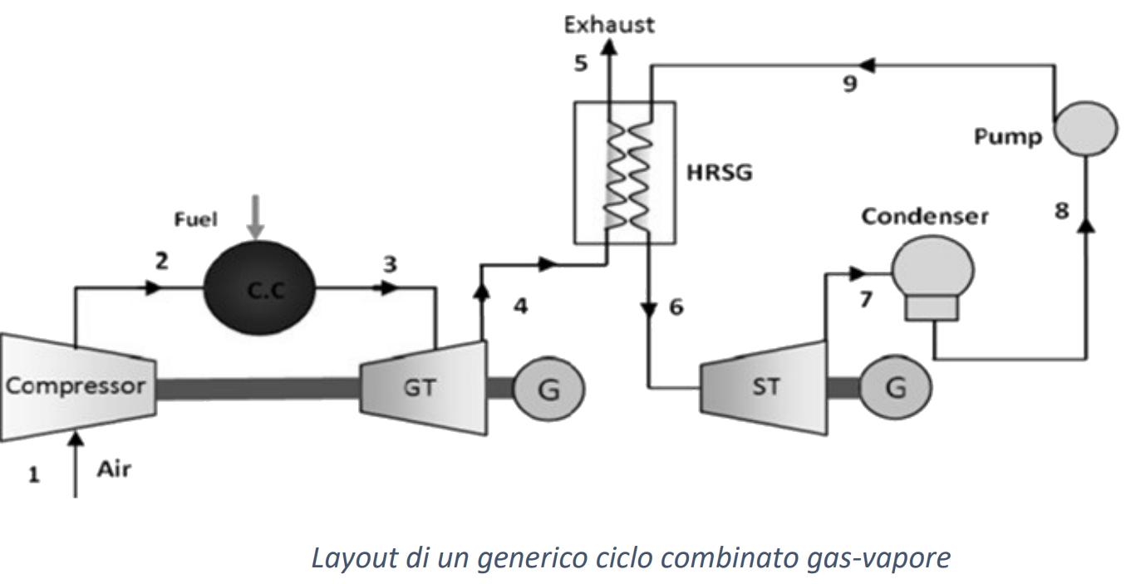
Dai gas di scarico si ricavano | 10 | MW termici

6 Metodo e-NTU
EX6 Condensatore ciclo Rankine Metodo ε-NUT

Uno scambiatore di calore a tubi e mantello che condensa vapore saturo in uscita a Ciclo Rankine
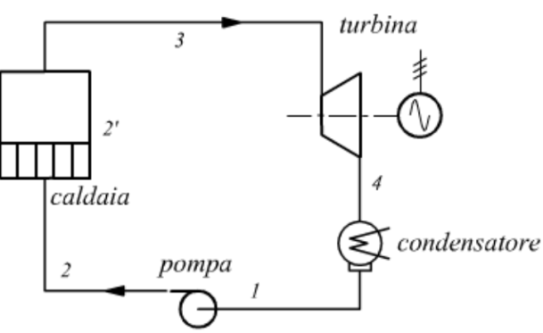
DATI
mc vapore | 1.5 | kg/s
p vap. Saturo | 0.08 | bar
mf H2O | 80 | kg/s
Tfe H2O | 290 | K
U tot | 25000 | W/m2 K
d tubi | 10 | mm
n° di tubi | 100
cpf H2O | 4186 | J/kgK

Dalle tabelle vapore o diagramma di Mollier alla pressione assegnata si ricava
Tce vap. Saturo | 314.7 | K
hce vap. Saturo | 2576907 | J/kgK
hcu liq. Saturo | 173837 | J/kgK

Per il vapore la potenza termica ceduta vale
Qc= m Dh | 3604605 | W
Per l’acqua
Qf= mf ctf (Tfu-Tfe) da cui si ricava la Tfu
Tfu | 300.76387064 | K

Efficienza dello scambiatore
Quando uno dei fluidi NON cambia di fase allora il Cmin è quello che cambia
poiché con cambio di fase si ha Cvap=infinito
Cmin H2O | 334880
C=Cmin/Cmax | 0 | rapporto portate
Nel caso C=0 per qualsiasi tipo di scambiatore vale la relazione
ε =1− exp(−NUT)

La potenza massima scambiabile è:
Qmax= Cmin (Tce-Tfe) | 8271536 | W
L'efficienza vale quindi
e= Q/Qmax | 0.44

Nota efficienza si ricava il numero di unità di trasmissione
NUT= -ln(1-e) | 0.57231854115

Noto NUT si può ricavare l’area di scambio termico A
NUT= UA/Cmin
A= NTU Cmin/ U | 7.67 | m2

Ogni tubo avrà quindi una area di
Atubo | 0.076663213224
Noto il diametro di ricava la lunghezza
lungh. Tubo | 2.44 | m

Formule e NTU
Relazioni e - NTU
